Vejledning
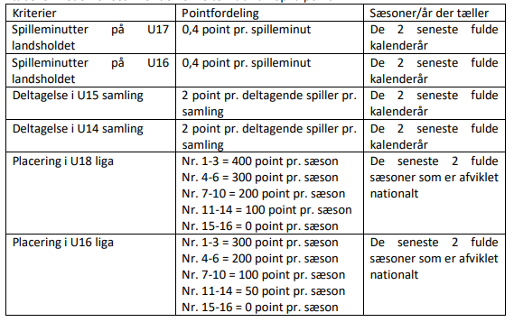 Vejledning til skema for Sportsligt Niveau Klubberne udfylder skemaet med de spillere, der har deltaget i Talentsamlinger og U-landskampe i 2021 og 2022, mens de har været medlem af klubben. Spillere der er tilgået klubben senere, og har deltaget i Talentsamlinger og U-landskampe, mens de var medlem af deres tidligere klub tæller ikke med i opgørelsen, og skal derfor ikke tastes ind i skemaet. Aflyste Talentsamlinger og U-landskampe giver ikke point. Ligeledes gælder det, at spilleren skal have deltaget i Talentsamlingen eller Landskampen. Udeblivelse som følge af skader eller lign. giver altså ikke point. Deltagelse i de såkaldte "bobler-talentsamlinger" tæller ikke med. Skemaet udfyldes ved at indsætte spillerens navn og krydse de Talentsamlinger af, som spilleren har deltaget i. For U-Landskampe angives spilletid i minutter for de enkelte kampe. Skemaet beregner automatisk point på baggrund af de indtastede oplysninger. Der tildeles point jf. nedenstående skema. Point for placering i U16 og U18 rækken udfyldes af DBU. Bemærk, at der gives point for placering i U16 rækken fra sæsonen 2021/2022.

